Pertes grains
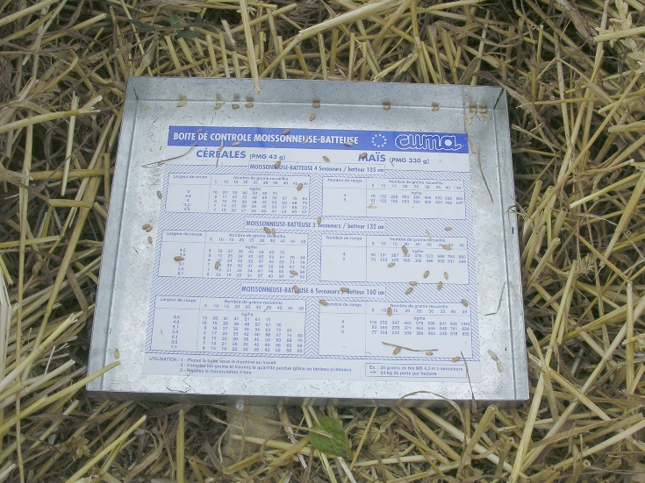
 |  | CALCUL DES PERTES DE GRAINS

 |  | Réalisez votre propre bac pour bien régler votre moissonneuse batteuse et étalonner les détecteurs de pertes

 | Remplir les cases jaunes

Pourcentage de perte | 0.3%
Tolérance généralement admise : 0,7 à 1 %
Largeur coupe (m) | 6 |  | Perte de grains (kg/ha) | 17
 |  |  |  |  |  |  |  | Exemple de bac : 25 x 30 cm
Largeur andain (m) | 1.55

Surface boite (m2) | 0.075 |  | Pourcentage de perte | 0.3%

Poids de 1000 grains (g) | 42 |  | Tolérance généralement admise : 0,7 à 1 %

Nb de grains compté dans la boite | 12 |  | Valeur des pertes (€ par ha) | 3.0 €

Rendement espéré (qx) | 65

Valeur du grain (€) | 170 €

Pertes si l'éparpilleurs et le broyeur sont en place, les grains perdus sont sur toute la surface (Kg par ha ) |  |  |  | 67 | soit | 1.0% | Si la répartition est homogène

Mesurez la surface du bac que vous avez choisi pour collecter les pertes et notez la dans la case surface de la boite en m2 (exemple : 0,25 x 0,30 m =0,075 m2)
Largeur de l'andain : 4 secoueurs 1,05 m, 5 secoueurs 1,32 m, 6 secoueurs 1,6 m, non conventionelle 1,1 à 1,6 m selon machine
Poids de 1000 grains exemple : blé 43 grammes, maïs 330 grammes, pois 250 grammes, colza 5 grammes
Jetez le bac entre les essieux de la moissonneuse en marche ou posez le dans la culture au milieu du passage pour ne pas l'écraser
Secouez l'andain pour récupérer les grains contenu dans la paille, et ensuite compter les, en vérifiant la part de grains cassés (régime trop élevé du batteur)
Une ficelle attachée au bac trainant au sol ou un jalon facilite la récupération du bac sous l'andain

